灯位图
灯位示意图 | 适用镜号 | 主灯光位 | 光比 | 机位 | 布光技法
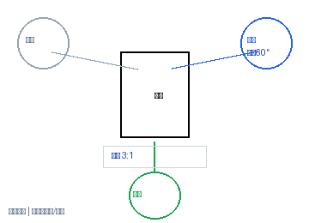 | 1, 2, 3, 4, 5 | 主光:右前60°+柔光箱 | 色温:5600K | 辅光:左侧反光板弱补 | 3:1 | 正面 | 焦段:50mm | 光圈:F2.8 | 滑轨缓推 | 高机位俯角/顶置
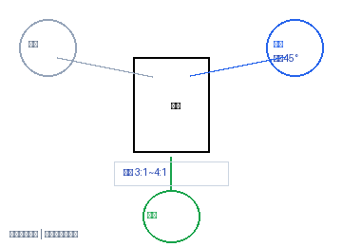 | 6, 7, 9 | 主光:右前45°+柔光箱 | 色温:5600K | 辅光:左侧补光 | 3:1~4:1 | 正面 | 焦段:50mm | 光圈:F2.8 | 电动滑轨升降 | 长焦端压缩景深
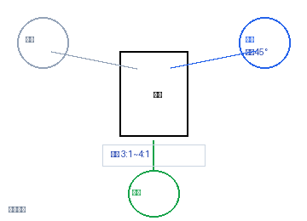 | 8 | 主灯:右前45°+柔光箱 | 辅灯:左侧补光 | 色温:5600K | 3:1~4:1 | 平视 | 焦段:50mm | 光圈:F2.8 | 标准机位
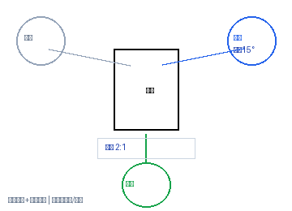 | 10, 11, 12, 13, 20 | 主光:正前15°+柔光箱 | 色温:5600K | 辅光:底部反光板 | 2:1 | 正面 | 焦段:50mm | 光圈:F2.8 | 微距镜头+手动对焦 | 高机位俯角/顶置
 | 14, 19 | 主光:右前40°+柔光箱 | 色温:5600K | 辅光:左侧补光 | 2:1~3:1 | 正面 | 焦段:50mm | 光圈:F2.8 | 滑轨缓拉
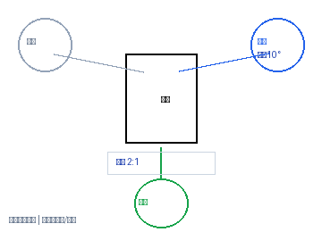 | 15, 16, 17, 18, 21, 22, 23, 24 | 主光:正前10°+柔光箱 | 色温:5600K | 辅光:左侧反光板 | 2:1 | 正面 | 焦段:50mm | 光圈:F2.8 | 滑轨横移跟焦 | 高机位俯角/顶置
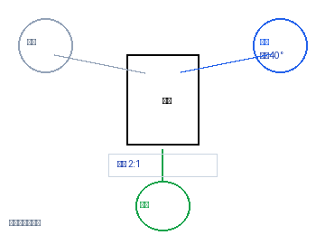 | 27, 28, 29, 30, 31, 32, 33, 34 | 主光:右前40°+柔光箱 | 色温:5600K | 辅光:左侧补光 | 2:1 | 正面 | 焦段:50mm | 光圈:F2.8 | 三脚架锁定云台
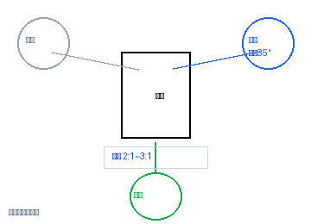 | 35 | 主灯:右前45°+柔光箱 | 辅灯:左侧补光 | 色温:5600K | 2:1~3:1 | 平视 | 焦段:50mm | 光圈:F2.8 | 三脚架锁定云台
 | 36, 37, 38 | 主光:右前35°+柔光箱 | 色温:5600K | 辅光:左侧补光 | 2:1~3:1 | 正面 | 焦段:50mm | 光圈:F2.8 | 三脚架锁定云台

